상품제안서
나이테 도킹형 보조배터리 5000mAh | 상품코드: S43302

 |  |  |  |  |  |  | 02-713-8555 | www.synergygift.co.kr
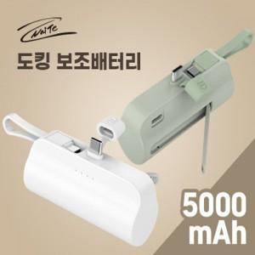 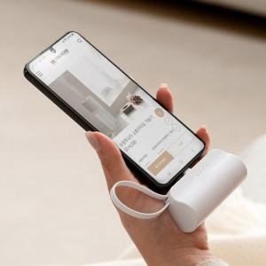 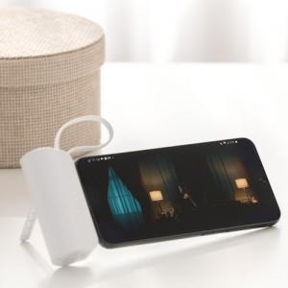

【상세/제작정보】

【인쇄/포장옵션】 | 레이저, 풀칼라 / 포장지포장

【공급단가】 | 수량 | 50~ | 100~ | 1,000~ | 3,000~ | 5,000~
*VAT별도 | ctoc | 4,590원 | 4,410원 | 4,030원 | 4,200원 | 3,890원
 | cto8 | 4,590원 | 4,410원 | 4,030원 | 4,200원 | 3,890원
 | 8toc | 4,590원 | 4,410원 | 4,030원 | 4,200원 | 3,890원

【상품 URL】 | https://www.synergygift.co.kr:443/src/goods_detail.php?gdno=43302

